Лист1
График красный
K | R | R^2 | A | (Ai-Aср)^2
1 | 0.25 | 0.0625 |  |  | A = R * lambda
2 | 0.37 | 0.1369 | 0.0744 | 3.5105625E-05
3 | 0.45 | 0.2025 | 0.0656 | 8.265625E-06
4 | 0.52 | 0.2704 | 0.0679 | 3.30625E-07
5 | 0.58 | 0.3364 | 0.066 | 6.125625E-06
 |  | Aср.= | 0.068475 |  |  | A, м^2 | R | lambda | lambda, нм
R = | 1.3223300971E-10 |  |  |  | Красный | 0.00000681 | 4.9514563107 | 1.3753529412E-06 | 1375.3529412
 |  |  |  |  | Зеленый | 0.00000255 | 4.9514563107 | 0.000000515 | 515
S= | 0.0040754345372 |  | Sx= | 0.0020377172686
 |  |  | Sx, m^2= | 2.0377172686E-07
 |  |  |  |  |  | Погрешности:
 |  |  |  |  |  | epsilon R= | 0.054386940106 | R = 4,95146 +- 0,05439 | m
 |  |  |  |  |  | epsilon lambda= | 0.040906455932 | lambda = 0,00000137535 +- 0,04091 | m

График зеленый

K | R | R^2 | A | (Ai-Aср)^2
1 | 0.1 | 0.01
2 | 0.17 | 0.0289 | 0.0189 | 2.52004E-05
3 | 0.23 | 0.0529 | 0.024 | 6.4E-09
4 | 0.28 | 0.0784 | 0.0255 | 2.4964E-06
5 | 0.32 | 0.1024 | 0.024 | 6.4E-09
6 | 0.36 | 0.1296 | 0.0272 | 1.07584E-05
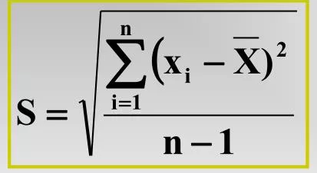
 |  | Аср.= | 0.02392

S= | 0.0031011288267 |  | Sx= | 0.0013868669727
 |  |  | Sx, m^2= | 1.3868669727E-07 |  |  | - среднеквадратичное отклонение

